解决方案1
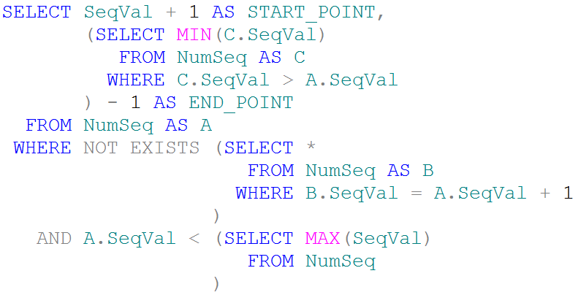
2 | 3 | 11 | 12 | 13 | 27 | 33 | 34 | 35 | 42
 | 4-10 |  | 14-26 |  | 28-32 |  | 36-41
 | A |  | B |  | C
 | 2 |  | 2 |  | 2
 | 3 |  | 3 |  | 3
 | 11 |  | 11 |  | 11
 | 12 |  | 12 |  | 12
 | 13 |  | 13 |  | 13
 | 27 |  | 27 |  | 27
 | 33 |  | 33 |  | 33
 | 34 |  | 34 |  | 34
 | 35 |  | 35 |  | 35
 | 42 |  | 42 |  | 42

解决方案2
2 | 3 | 11 | 12 | 13 | 27 | 33 | 34 | 35 | 42
 | 4-10 |  | 14-26 |  | 28-32 |  | 36-41
 |  |  |  |  | 结果
 | A |  | B |  | A |  | B
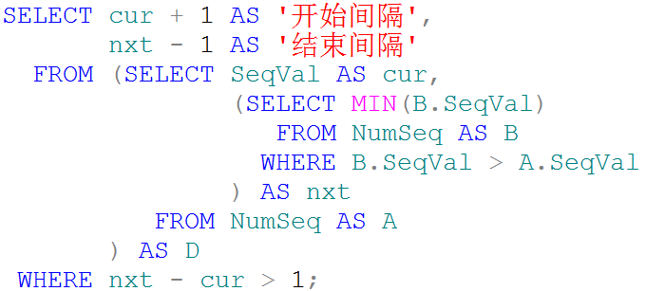
 | 2 |  | 2 |  | 2 |  | 2
 | 3 |  | 3 |  | 3 |  | 3
 | 11 |  | 11 |  | 11 |  | 11
 | 12 |  | 12 |  | 12 |  | 12
 | 13 |  | 13 |  | 13 |  | 13
 | 27 |  | 27 |  | 27 |  | 27
 | 33 |  | 33 |  | 33 |  | 33
 | 34 |  | 34 |  | 34 |  | 34
 | 35 |  | 35 |  | 35 |  | 35
 | 42 |  | 42 |  | 42 |  | 42

解决方案3
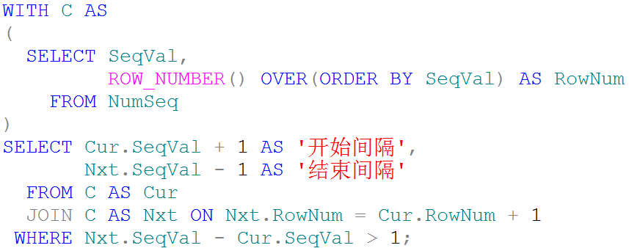
 |  |  |  | Nxt
C |  | Cur |  | SeqVal | RowNum
SeqVal | RowNum | SeqVal | RowNum | 2 | 1
2 | 1 | 2 | 1 | 3 | 2
3 | 2 | 3 | 2 | 11 | 3
11 | 3 | 11 | 3 | 12 | 4
12 | 4 | 12 | 4 | 13 | 5
13 | 5 | 13 | 5 | 27 | 6
27 | 6 | 27 | 6 | 33 | 7
33 | 7 | 33 | 7 | 34 | 8
34 | 8 | 34 | 8 | 35 | 9
35 | 9 | 35 | 9 | 42 | 10
42 | 10 | 42 | 10

